Sida 1
Namn | Roll | Telenr ledare | Lag
Susanne Rajala | Ledare | 070-215 47 58 | Gul
Tobias Troedsson | Ledare | 073-622 10 11 | Gul | Spelschema Gul
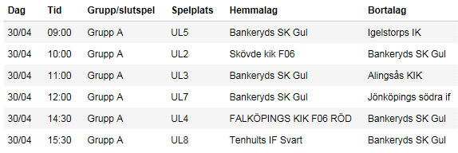
Alma Werbitsch | Spelare |  | Gul
Alva Rylner | Spelare |  | Gul
Ella Rajala | Spelare |  | Gul
Ellen Troedsson | Spelare |  | Gul
Ellen Swenlert | Spelare |  | Gul
Mariell Yousef | Spelare |  | Gul
Matilda Forsman | Spelare |  | Gul
Tilda Nilsson | Spelare |  | Gul
Vilma Sjölin | Spelare |  | Gul
Daniel Skaar | Ledare | 073-384 85 06 | Svart | Spelschema Svart
Stefan Ström | Ledare | 070-493 83 54 | Svart
Ella Jacobsson | Spelare |  | Svart
Felizia Jonsson-Lund | Spelare |  | Svart
Ida Ström | Spelare |  | Svart
Klara Andersson | Spelare |  | Svart
Lilly Hajas | Spelare |  | Svart
Maja Nyman | Spelare |  | Svart
Siri Granberg Skaar | Spelare |  | Svart
Smilla Pilfalk | Spelare |  | Svart
Vanessa Chanko | Spelare |  | Svart

